例写真
団体名などの書き方

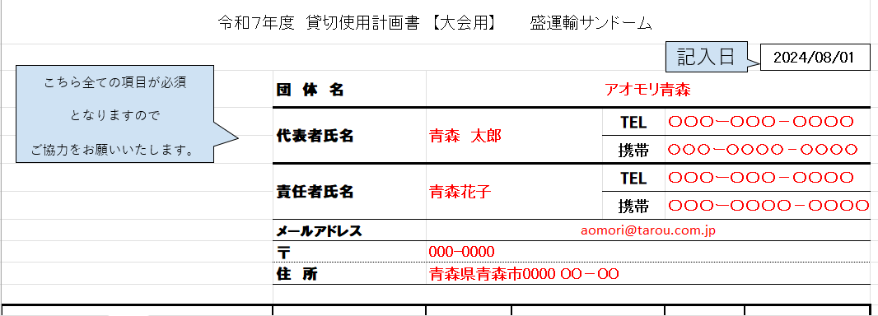
８
2025/10/01

内容記載方法
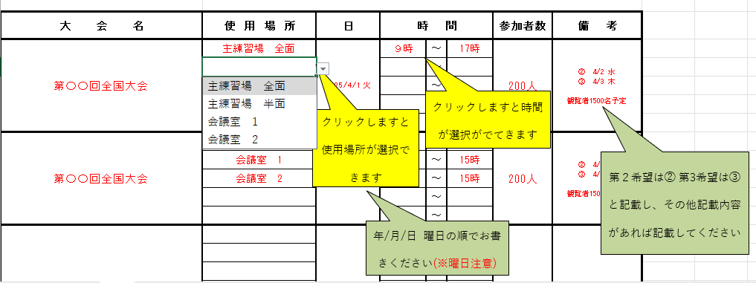

大会・会場複数選択
こちら全ての項目が必須
となりますので
ご協力をお願いいたします。
記入日
令和８年度 貸切使用計画書 【大会用】 盛運輸サンドーム
 |  |  |  |  |  |  |  | / /
 | 団 体 名
 | 代表者氏名 |  |  |  | TEL
 |  |  |  |  | 携帯
 | 責任者氏名 |  |  |  | TEL
 |  |  |  |  | 携帯
 | メールアドレス
 | 〒
 | 住 所

大 会 名 | 使 用 場 所 | 日 | 時 間 |  |  | 参加者数 | 備 考
 |  |  |  | ～
 |  |  |  | ～
 |  |  |  | ～
 |  |  |  | ～
 |  |  |  | ～
 |  |  |  | ～
 |  |  |  | ～
 |  |  |  | ～
 |  |  |  | ～
 |  |  |  | ～
 |  |  |  | ～
 |  |  |  | ～
 |  |  |  | ～
 |  |  |  | ～
 |  |  |  | ～
 |  |  |  | ～
 |  |  |  | ～
 |  |  |  | ～
 |  |  |  | ～
 |  |  |  | ～
 |  |  |  | ～
 |  |  |  | ～
 |  |  |  | ～
 |  |  |  | ～
 |  |  |  | ～
 |  |  |  | ～
 |  |  |  | ～
 |  |  |  | ～
 |  |  |  | ～
 |  |  |  | ～
《留意事項》
･使用場所、利用時間につきましては選択項目の中からお選びください。
･他の施設も併用して使用する大会は、備考欄に申し込んだ他の施設名をご記入ください。
･施設修繕等により、使用予定が取り消しになる場合もございますのでご了承ください。急な修繕により利用を中止
させていただく場合もございます。ご不便をお掛けしますがご理解賜りますよう、よろしくお願い致します。
･ご希望に沿えない場合がありますので、日程の変更が可能であれば第３希望ぐらいまでご記入ください。

令和８年度 貸切使用計画書 【大会用】 盛運輸サンドーム使用計画書
団体名
 |  |  |  | ～
 |  |  |  | ～
 |  |  |  | ～
 |  |  |  | ～
 |  |  |  | ～
 |  |  |  | ～
 |  |  |  | ～
 |  |  |  | ～
 |  |  |  | ～
 |  |  |  | ～
 |  |  |  | ～
 |  |  |  | ～
 |  |  |  | ～
 |  |  |  | ～
 |  |  |  | ～
 |  |  |  | ～
 |  |  |  | ～
 |  |  |  | ～
 |  |  |  | ～
 |  |  |  | ～
 |  |  |  | ～
 |  |  |  | ～
 |  |  |  | ～
 |  |  |  | ～
 |  |  |  | ～
 |  |  |  | ～
 |  |  |  | ～
 |  |  |  | ～
 |  |  |  | ～
 |  |  |  | ～
 |  |  |  | ～
 |  |  |  | ～
 |  |  |  | ～
 |  |  |  | ～
 |  |  |  | ～
 |  |  |  | ～
 |  |  |  | ～
 |  |  |  | ～
 |  |  |  | ～
 |  |  |  | ～
 |  |  |  | ～
 |  |  |  | ～
 |  |  |  | ～
 |  |  |  | ～
 |  |  |  | ～

令和８年度 貸切使用計画書 【大会用】 盛運輸サンドーム使用計画書
団体名
 |  |  |  | ～
 |  |  |  | ～
 |  |  |  | ～
 |  |  |  | ～
 |  |  |  | ～
 |  |  |  | ～
 |  |  |  | ～
 |  |  |  | ～
 |  |  |  | ～
 |  |  |  | ～
 |  |  |  | ～
 |  |  |  | ～
 |  |  |  | ～
 |  |  |  | ～
 |  |  |  | ～
 |  |  |  | ～
 |  |  |  | ～
 |  |  |  | ～
 |  |  |  | ～
 |  |  |  | ～
 |  |  |  | ～
 |  |  |  | ～
 |  |  |  | ～
 |  |  |  | ～
 |  |  |  | ～
 |  |  |  | ～
 |  |  |  | ～
 |  |  |  | ～
 |  |  |  | ～
 |  |  |  | ～
 |  |  |  | ～
 |  |  |  | ～
 |  |  |  | ～
 |  |  |  | ～
 |  |  |  | ～
 |  |  |  | ～
 |  |  |  | ～
 |  |  |  | ～
 |  |  |  | ～
 |  |  |  | ～
 |  |  |  | ～
 |  |  |  | ～
 |  |  |  | ～
 |  |  |  | ～
 |  |  |  | ～

令和８年度 貸切使用計画書 【大会用】 盛運輸サンドーム使用計画書
団体名
 |  |  |  | ～
 |  |  |  | ～
 |  |  |  | ～
 |  |  |  | ～
 |  |  |  | ～
 |  |  |  | ～
 |  |  |  | ～
 |  |  |  | ～
 |  |  |  | ～
 |  |  |  | ～
 |  |  |  | ～
 |  |  |  | ～
 |  |  |  | ～
 |  |  |  | ～
 |  |  |  | ～
 |  |  |  | ～
 |  |  |  | ～
 |  |  |  | ～
 |  |  |  | ～
 |  |  |  | ～
 |  |  |  | ～
 |  |  |  | ～
 |  |  |  | ～
 |  |  |  | ～
 |  |  |  | ～
 |  |  |  | ～
 |  |  |  | ～
 |  |  |  | ～
 |  |  |  | ～
 |  |  |  | ～
 |  |  |  | ～
 |  |  |  | ～
 |  |  |  | ～
 |  |  |  | ～
 |  |  |  | ～
 |  |  |  | ～
 |  |  |  | ～
 |  |  |  | ～
 |  |  |  | ～
 |  |  |  | ～
 |  |  |  | ～
 |  |  |  | ～
 |  |  |  | ～
 |  |  |  | ～
 |  |  |  | ～

令和８年度 貸切使用計画書 【大会用】 盛運輸サンドーム使用計画書
団体名
 |  |  |  | ～
 |  |  |  | ～
 |  |  |  | ～
 |  |  |  | ～
 |  |  |  | ～
 |  |  |  | ～
 |  |  |  | ～
 |  |  |  | ～
 |  |  |  | ～
 |  |  |  | ～
 |  |  |  | ～
 |  |  |  | ～
 |  |  |  | ～
 |  |  |  | ～
 |  |  |  | ～
 |  |  |  | ～
 |  |  |  | ～
 |  |  |  | ～
 |  |  |  | ～
 |  |  |  | ～
 |  |  |  | ～
 |  |  |  | ～
 |  |  |  | ～
 |  |  |  | ～
 |  |  |  | ～
 |  |  |  | ～
 |  |  |  | ～
 |  |  |  | ～
 |  |  |  | ～
 |  |  |  | ～
 |  |  |  | ～
 |  |  |  | ～
 |  |  |  | ～
 |  |  |  | ～
 |  |  |  | ～
 |  |  |  | ～
 |  |  |  | ～
 |  |  |  | ～
 |  |  |  | ～
 |  |  |  | ～
 |  |  |  | ～
 |  |  |  | ～
 |  |  |  | ～
 |  |  |  | ～
 |  |  |  | ～

